Introducción
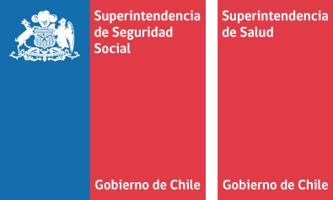

Introducción
Anualmente, el Fondo Nacional de Salud (FONASA), la Superintendencia de Salud (SIS) y la Superintendencia de Seguridad Social (SUSESO), se reúnen con el objetivo de presentar en base a una metodología uniforme las cifras oficiales relativas a licencias médicas de origen común (LM) y subsidio por incapacidad laboral (SIL). Este documento presenta las principales estadísticas de LM y SIL del año 2017, tales como número de cotizantes, número de licencias médicas, principales patologías asociadas a las licencias médicas, gasto en SIL y número de LM por tipo de sector (privado y público)*. Asimismo, se incluye la evolución de indicadores claves del sistema.

(*)Para una mejor comprensión de la metodología utilizada para elaborar esta información se sugiere revisar el siguiente documento metodológico | "Metodología LM&SIL año 2017".

